Defectos
REPORTE DE DEFECTOS

 | ID: |  | ESTADO: | PRIORIDAD: | SEVERIDAD:
 | 001 - Test01 |  | Verificado | ALTA | MEDIO

 | FECHA: |  | REPORTADO POR: | ASIGNADO A: | ENTORNO:
 | 11/08/2023 |  | LAURA QA | PAULA | DESARROLLO

 | TITULO: | Problema de Adaptabilidad Móvil Header y body

 | DESCRIPCIÓN: | El sitio no responde de manera adecuada en dispositivos móviles, lo que afecta negativamente la experiencia del usuario y la usabilidad en pantallas de dimensiones reducidas.

 | PASOS PARA REPRODUCIR EL DEFECTO: | 1. | Ingresar al sitio web Wikend desde un dispositivo móvil
 |  | 2. | Acceder a la página desde una tableta

 | RESULTADO ACTUAL: | Superposición de Elementos e Imágenes Mal Alineadas y Distorsionadas

 | RESULTADO ESPERADO: | El header y body debe ajustarse en el dispositivo

 | EVIDENCIA: | 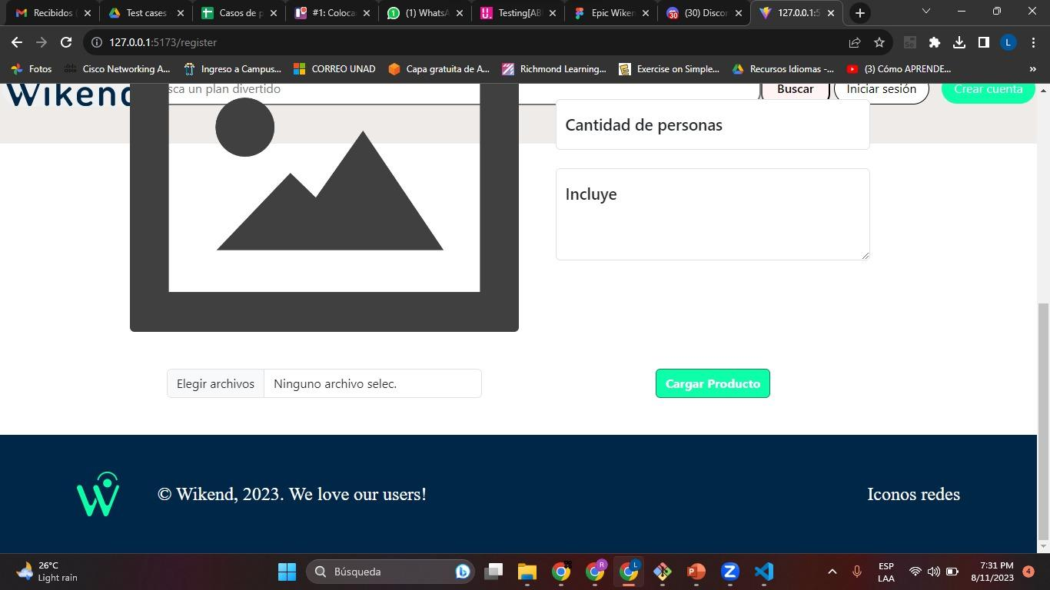

REPORTE DE DEFECTOS

 | ID: |  | ESTADO: | PRIORIDAD: | SEVERIDAD:
 | 0012 - Test02 |  | Verificado | ALTA | ALTO

 | FECHA: |  | REPORTADO POR: | ASIGNADO A: | ENTORNO:
 | 11/08/2023 |  | LAURA QA | MARIANO | DESARROLLO

 | TITULO: | Acceso Inadecuado para Agregar Nuevo Producto sin Rol de Administrador

 | DESCRIPCIÓN: | Es visible para todos los usuarios la opción de agregar producto, no solicita iniciar sesión, sin requerir el rol de administrador, lo que podría representar una vulnerabilidad en el control de acceso

 | PASOS PARA REPRODUCIR EL DEFECTO: | 1. | Ingresar al sitio web Wikend
 |  | 2. | Seleccionar registrar producto
 |  | 3 | Ingresar los detalles del nuevo producto, incluyendo su nombre, descripción, precio y otros atributos requeridos
 |  | 4 | Subir una imagen representativa para el producto
 |  | 5 | Confirmar y guardar la información del producto

 | RESULTADO ACTUAL: | Permite agregar un nuevo producto sin iniciar sesión

 | RESULTADO ESPERADO: | Solicitar loguearse con una cuenta administrador para acceder al panel de administración

 | EVIDENCIA:

Informe
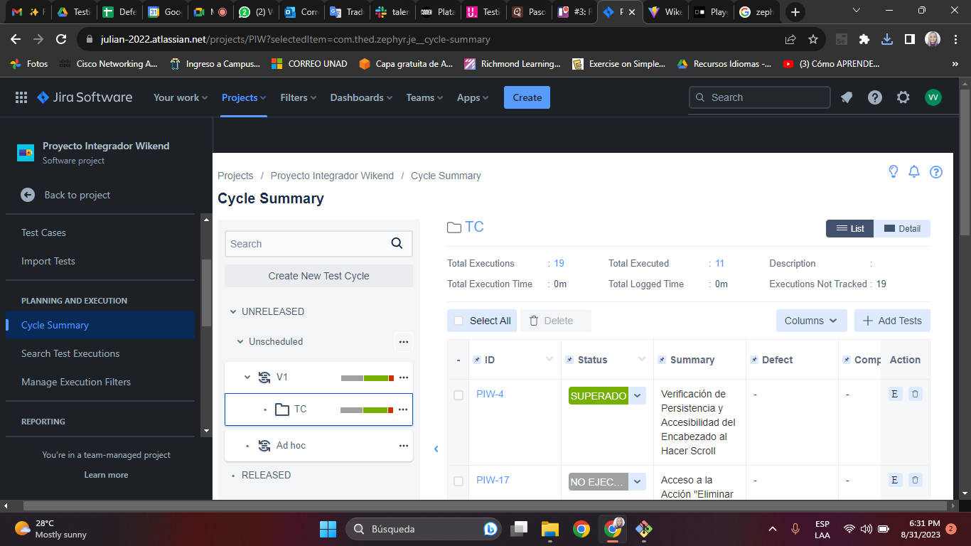
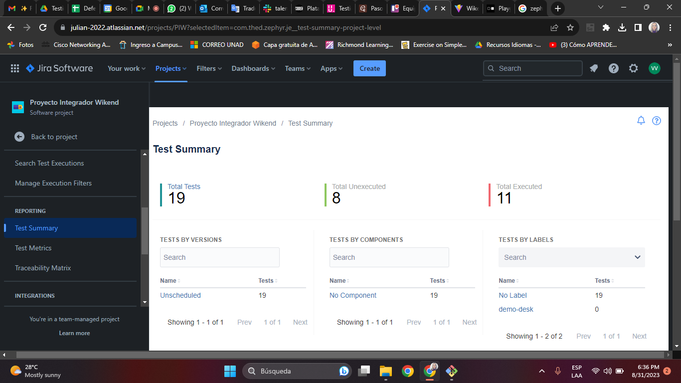
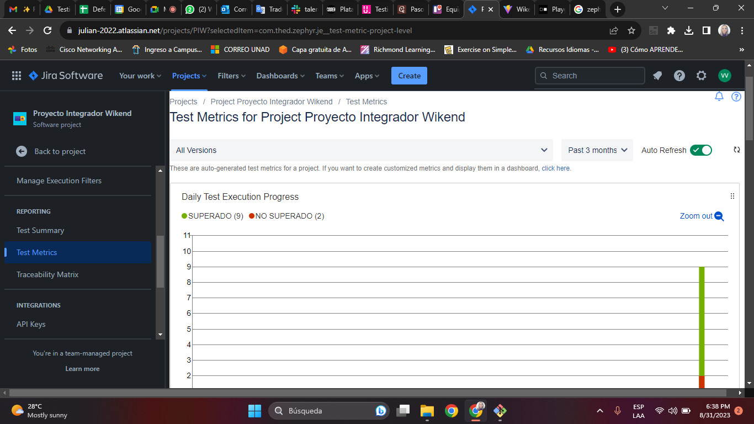
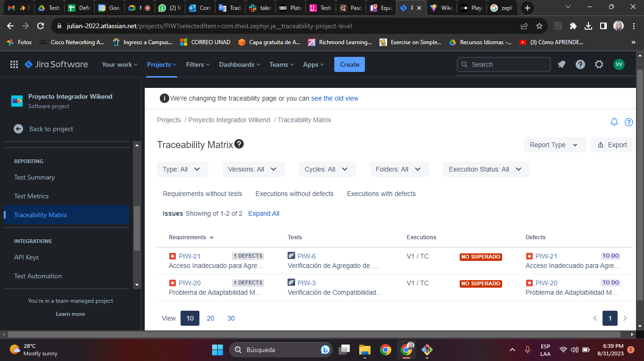
Herramienta | zephyr squad
Total TC | 19
TC ejecutados | 11
TC superados | 9
TC no superados | 2

